1.硬件设计checklist

易兆微电子（杭州）股份有限公司

主导部门 | 客户项目名称 |  | 客户项目阶段 |  |  |  | 客户项目版本
易兆微应用开发部 |  |  | SCH&PCBLAOUT
检查历史记录
检查目的 |  |  |  |  | 检查人 | 审核 | 批准 | 检查日期
审核YC16XX系列原理图和PCB是否符合参考设计思路，规避不必要的错误

原理图检查
类别 | 检查项目 | 检查内容及说明 |  | 参考设计
电源 | CHARGIN | 1.使用充电功能时必要的电源输入，CHARGIN输入电压范围：4.5~5.5V,充电电流20~170mA可调 2.旁路电容使用2.2uF+0.1uF的组合，靠近芯片端放置，回流路径尽量短 3.不使用充电功能时悬空 4.推荐增加靠近usb端的串联0603 1Ω电阻，防止插入时的电压过冲影响 |  | 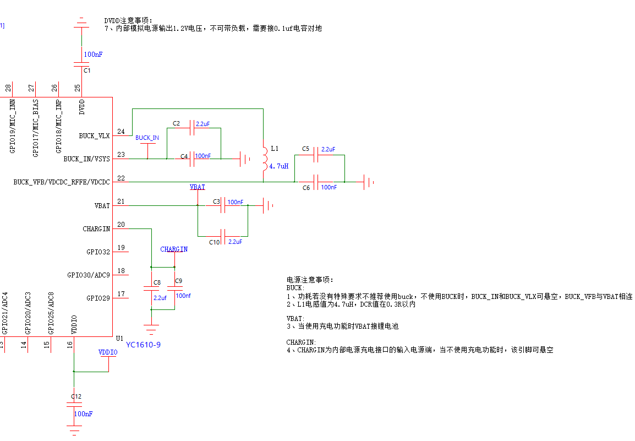
 | VBAT | 1.必要的电源输入，VBAT输入电压范围：1.8~5.25V 2.使用内部充电功能时连接电池，不使用充电时从此处供电 3.使用充电功能且外部其他设备电源和VDCDCRFFE/VDCDC同时接在VBAT上的情况下，需要注意电池低电压时（低于芯片正常运行电压），外部设备功耗不能大于上电默认涓流充电电流15mA，会造成0V起充问题 4.旁路电容使用2.2uF+0.1uF的组合；
 | VSYS | 1.VSYS为电源输出脚，自动切换连接到CHARGIN和VBAT中较高电压的一路
 | VDCDCRFFE/VDCDC/BUCK_VFB | 1.必要的电源输入，VDCDCRFFE/VDCDC输入电压范围：1.8~5.25V 2.旁路电容使用2.2uF+0.1uF的组合
 | VDDIO | 1.VDDIO是芯片内部IO电路的LDO输出，输出电压3.3V(默认)或1.8V，±10%。负载能力<100mA@VBAT=5V,<50mA@VBAT=3.3V 2.推荐连接2.2uF+0.1uF的对地旁路电容
 | BUCK_IN | 1.电源输入，使用buck时接到Vsys或者VBAT，BUCK_IN输入电压范围：1.8~4.3V 2.旁路电容使用2.2uF+0.1uF的组合 3.不使用buck功能时可以悬空
 | BUCK_VLX | 1.buck开关脚，串联4.7uH功率电感；
 | DVDD | 1.DVDD是内部数字电路电源输出1.2V，不可给外部电路供电，不要外灌电压 2.需要连接0.1uF的对地旁路电容
 | 高低压配置 | 不同供电方式/电压需要不同的配置，配置方式参考“YC16xx SDK开发手册”，“PWR_USE_BUCK”宏定义根据实际情况修改
 | 电源Layout | 去耦电容GND电流回路径尽量短：电源处线尽量宽和短，GND回流阻抗尽量低 |  | 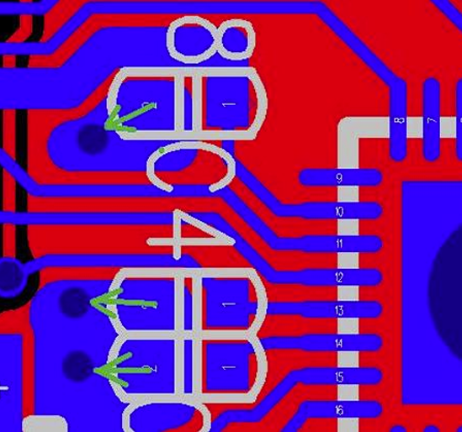
时钟 | 省晶振注意事项 | 1.需要io输出pwm到xtalin脚，必须分压到1.2V。推荐使用“上330Ω、下240Ω”的配置分压，参考原理图见右方： 2.右图中的电路仅适用于供电≥3.3V的情况下 |  | 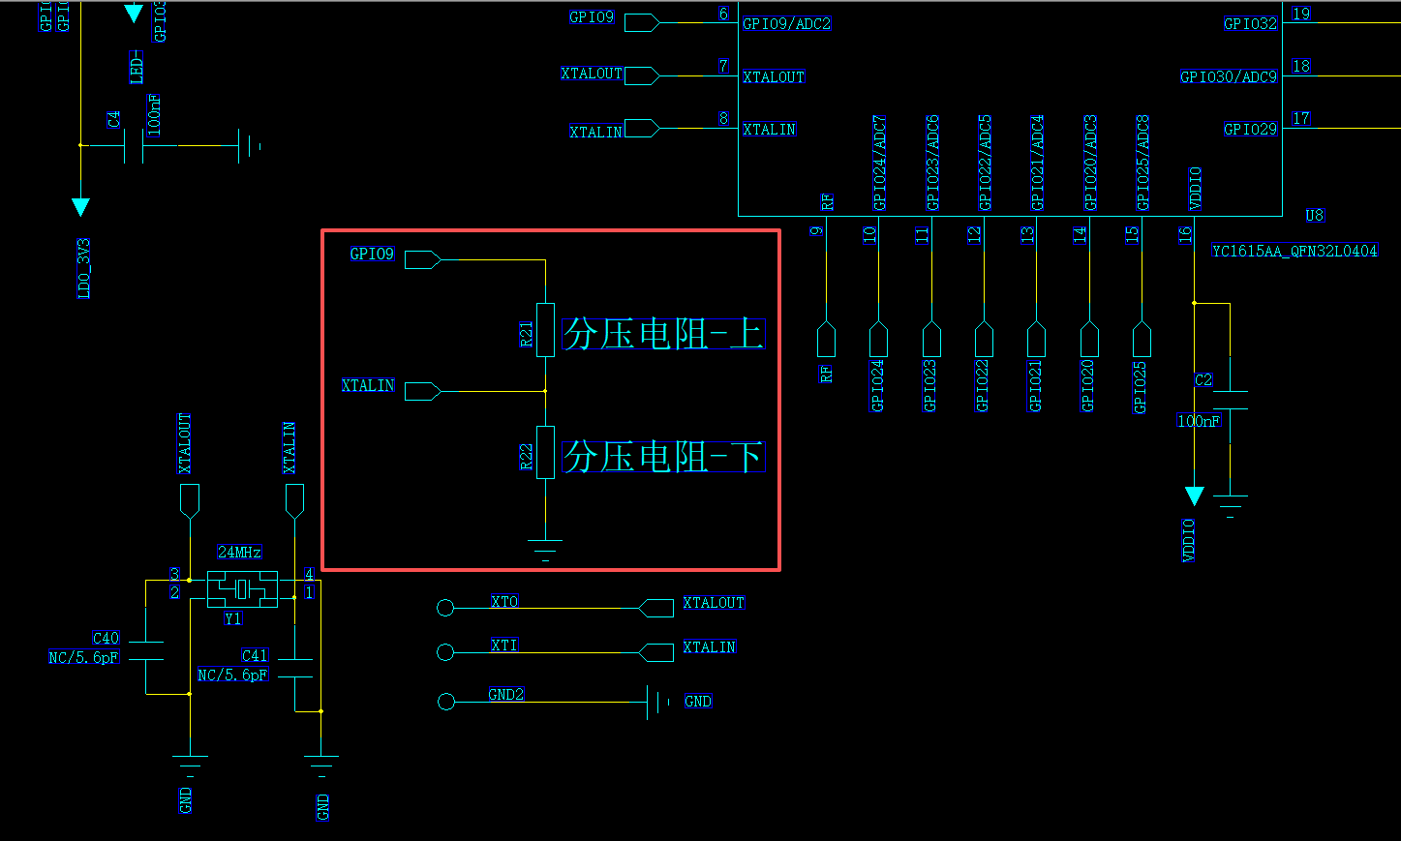
RF | 匹配网络 | 1.天线预留Π形匹配网络，参考电路见右侧，默认并联1pF，串联3nH，并联1pF。 |  | 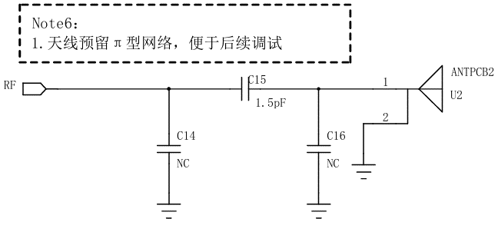 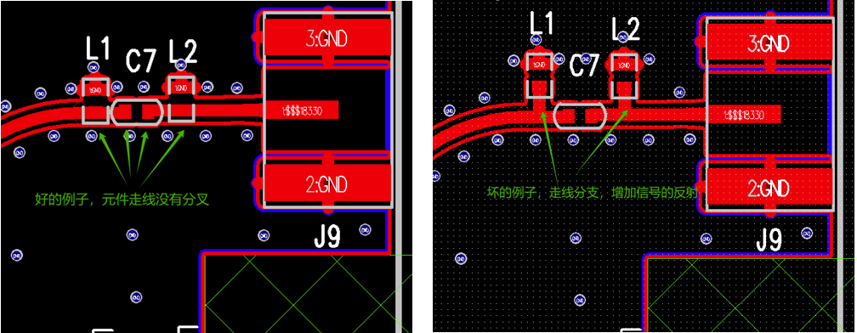
 | 频偏 | 1.晶振使用9pF晶振时可省外部负载电容，建议预留外部负载电容位置，参考电路见右侧 2.晶振精度要求±10ppm以内 3.内部/外部负载电容的取值需要用定频程序+频谱仪确定 4.需注意负载电容越大，起振时间越长 5.layout上尽量和其他电路隔开、包地，线不要太长。单面板参考layout见右侧 |  | 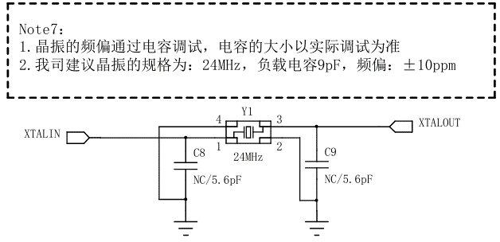 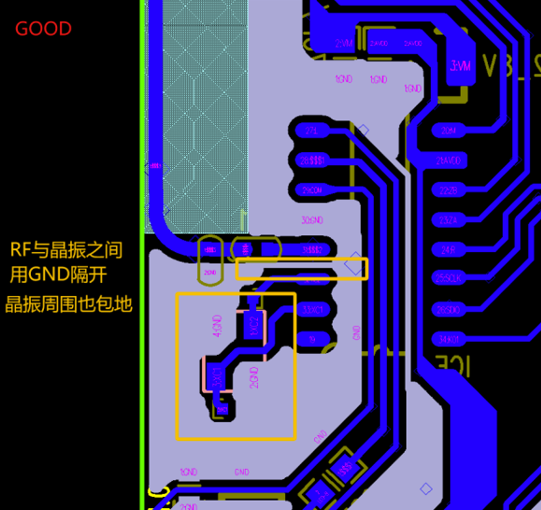
 | GPIO输出阻抗 | GPIO有两档驱动能力，以10%(0.3V)的IO压降为条件，各IO的驱动能力见右表以及数据手册。 |  | 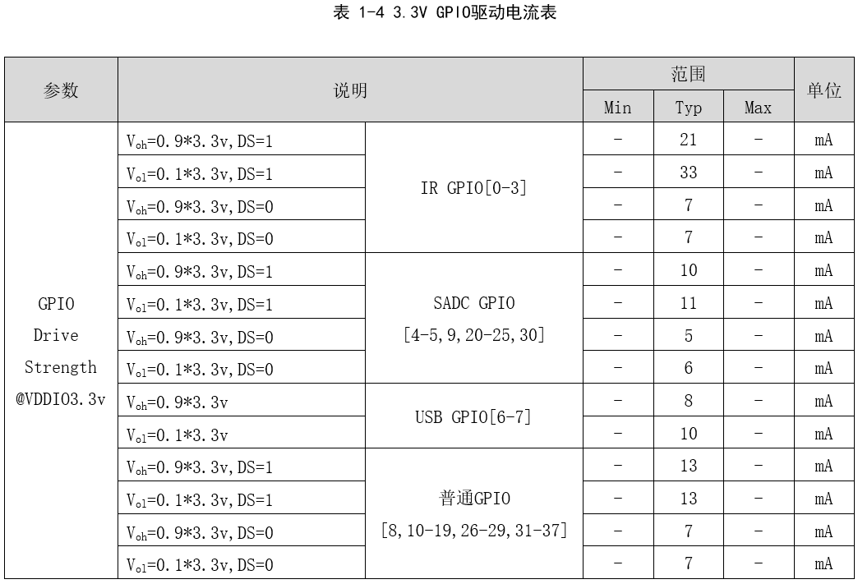 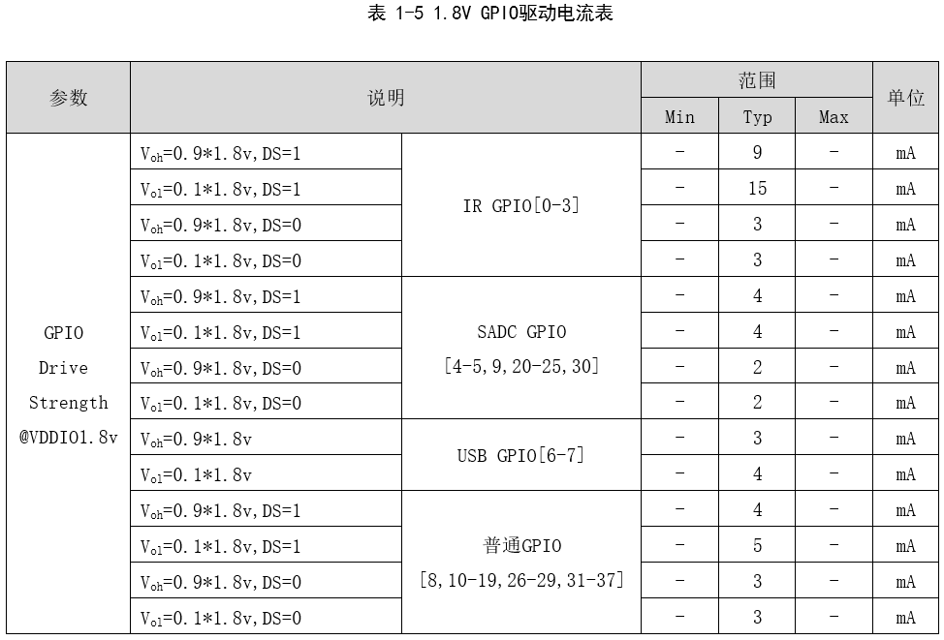
 | 电平匹配 | 1.IO支持3.3V/1.8V的电平 2.灌入IO的电平需要和芯片输出的VDDIO匹配（3.3V/1.8V），不能灌入超出VDDIO的电压
 | 掉电状态下的倒灌电 | 1.上电时需要注意时序，VBAT/CHARGIN未供电时,普通io不要灌入高电平 2.带ADC复用的IO可以在未上电时，可以接受外部灌入的高电平，最高5V
 | 上下拉 | 1.GPIO6（USBDP）上拉没有强上拉的档位(core_pullup)，只能用弱上拉(lpm_pullup)或者USB专用上拉。 2.上下拉驱动能力四种io不一样，数据见右表以及数据手册。 |  | 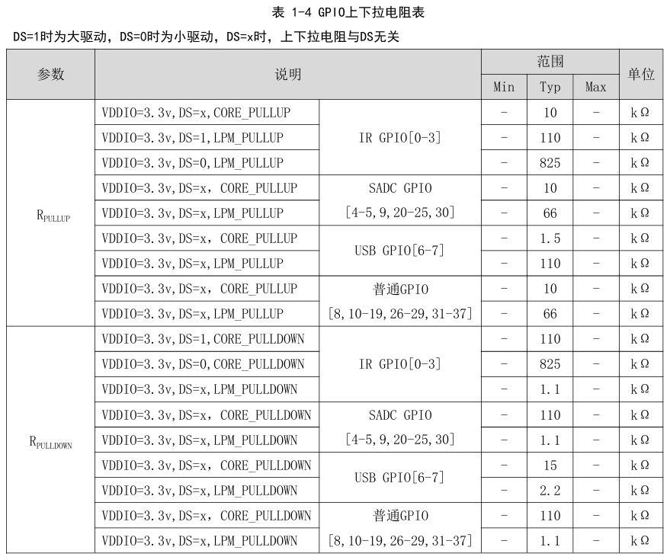
 | audio复用 | 使用MIC时，MIC不用的脚可以正常配成其他的数字功能。
 | ICE | ICE为调试脚，默认上拉高，非必要尽量不复用其他功能，并和电源以及GND一起留出测试点 |  | 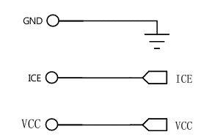
Audio DAC & DAC | MIC原理图注意事项 | 1.MIC外部电路支持“驻极体差分带隔直电容”、“驻极体单端带隔直电容”、“有源MIC带隔直电容”的模式，使用三个引脚（INN、INP、BIAS）或两个脚（INP、BIAS）或一个脚（INP），参考原理图见右图。 |  | 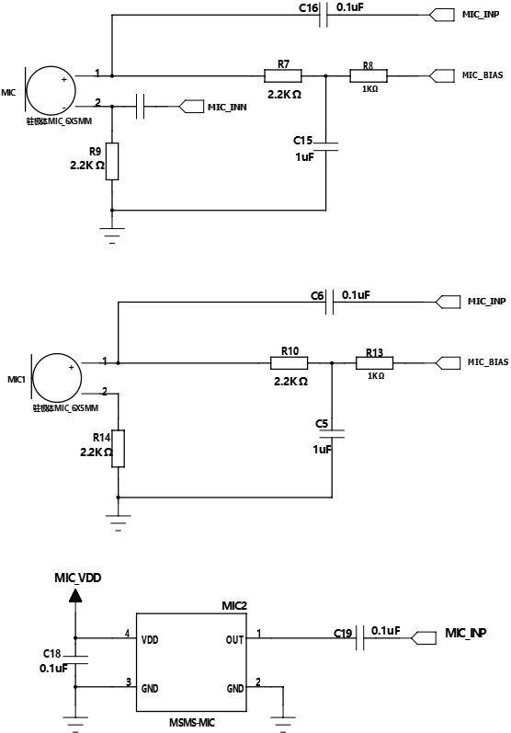
 | DAC原理图注意事项 | 1.DAC输出为300KHz左右的方波输出，使用外接音频功放时，特别是D类功放，需要串联滤波电路，推荐电路见右图 2.功放也可以使用合适的电机驱动芯片/MOS全桥电路代替，直接放大方波的驱动能力，推荐电路见右图 |  | 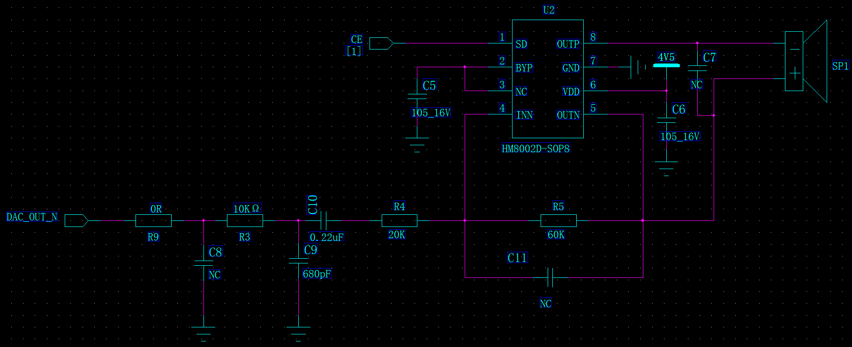 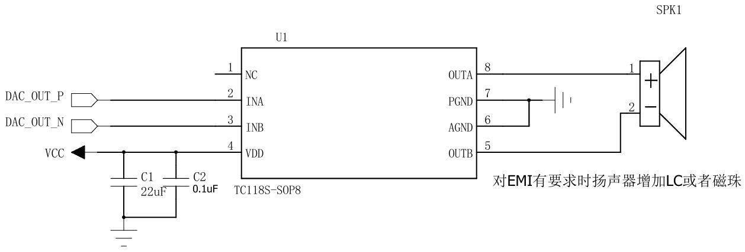
焊接注意事项 | 焊接工艺 | 芯片回流焊温度不能超过260℃，但部分直插式元器件波峰焊温度是300℃，正常需分两次贴片，超过260℃有可能导致芯片失效，我司不保证超260℃的回流焊质量，如贵司有相关流程请知悉并确认核实该事项

2.电源框图
